关系图
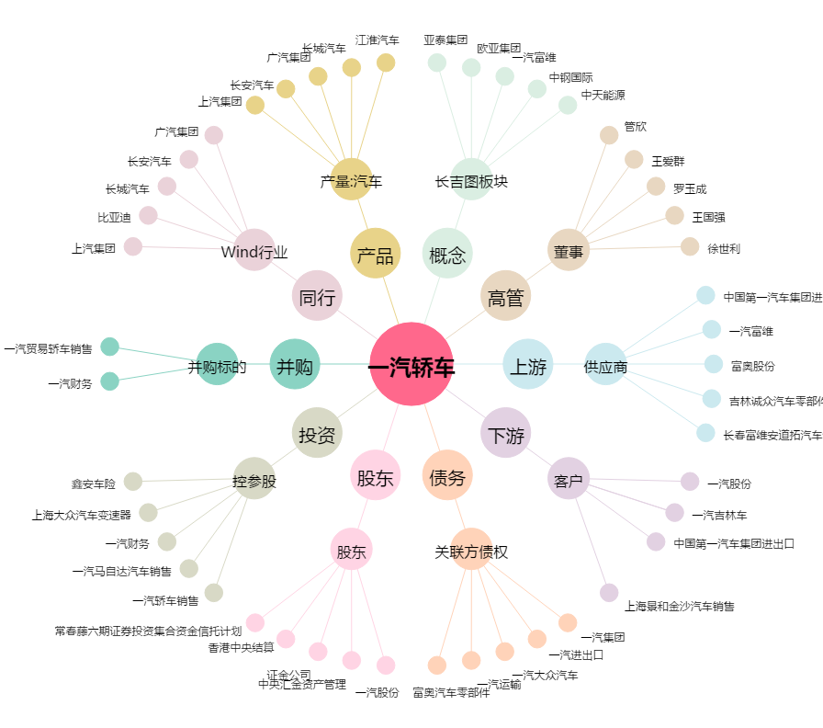
一汽轿车[000800.SZ] - 关系概览图

